상품제안서
아이펜 투명 2색 볼펜 | 상품코드: S03581

 |  |  |  |  |  |  | 02-713-8555 | www.synergygift.co.kr
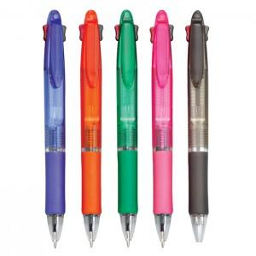

【상세/제작정보】 | <p>※클립인쇄 별도 문의 바랍니다.(실크인쇄만 가능)</p><p>※컬러인쇄는 바디에만 가능합니다.​</p>

【인쇄/포장옵션】 | 실크, 풀칼라 / 밀봉OPP포장

【공급단가】 | 수량 | 1,000~ | 2,000~ | 3,000~ | 5,000~ | 10,000~
*VAT별도 | 단가 | 200원 | 190원 | 180원 | 170원 | 160원

【상품 URL】 | https://www.synergygift.co.kr:443/src/goods_detail.php?gdno=12218

